Mapa de Ubicación LP-058-2020
DIRECCIÓN DE PROGRAMAS Y PRESUPUESTOS
SOLICITUD PARA LA ELABORACIÓN DE FICHAS SIPRO
FECHA DE ENTREGA: ___________________________________________
RECIBIDO POR LA DIRECCIÓN DE PROGRAMAS Y PRESUPUESTOS:

FECHA: _______________________ HORA: ______________ PERSONA QUIEN RECIBE: ________________________________________

SISTEMA DE INFORMACIÓN DE PROYECTOS (SIPRO)
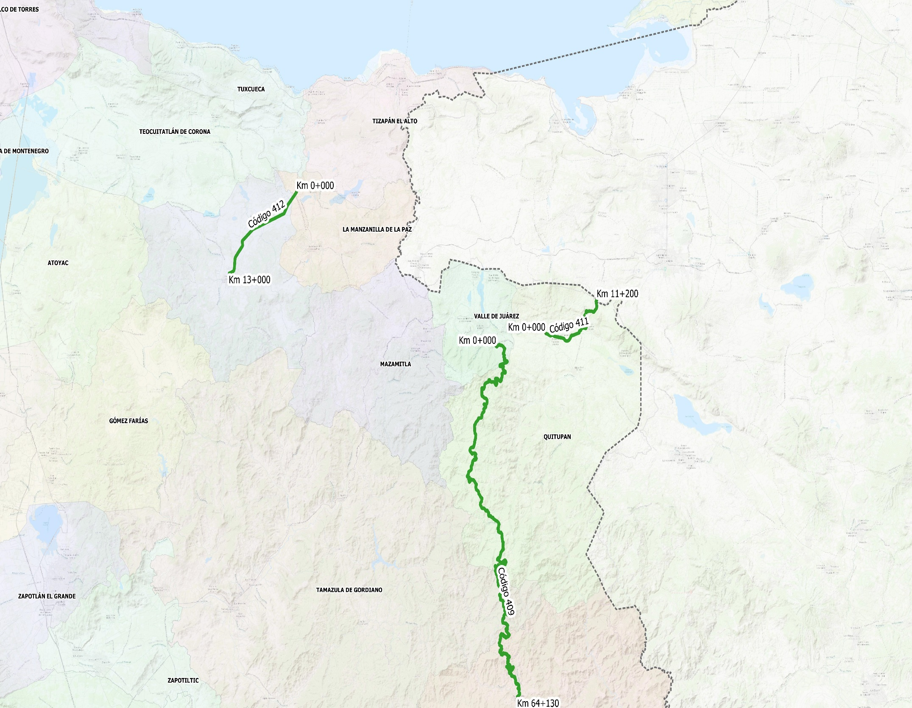

CÓDIGO 411 KM 0+000 - 11+200
COORDENADAS INICIO : | LATITUD: | 19.925343°
 | LONGITUD: | -102.867800°

COORDENADAS FIN : | LATITUD: | 19.955530°
 | LONGITUD: | -102.804306°

CÓDIGO 412 KM 0+000 - 13+000
COORDENADAS INICIO : | LATITUD: | 20.059726°
 | LONGITUD: | -103.171976°

COORDENADAS FIN : | LATITUD: | 19.984696°
 | LONGITUD: | -103.256427°

CÓDIGO 409 KM 0+000 - 64+130
COORDENADAS INICIO : | LATITUD: | 19.913910°
 | LONGITUD: | -102.928492°

COORDENADAS FIN : | LATITUD: | 19.589329°
 | LONGITUD: | -102.906677°

Catalogo LP-058-2020

 |  | CATALOGO GENERAL DE CONCEPTOS Y CANTIDADES DE TRABAJO | LICITACIÓN No.
 |  | PRESUPUESTO DE OBRA
 |  | CARRETERA Y/O CAMINO: CÓDIGO 411, 412 y 409 | FECHA: | 30 DE MARZO DE 2020
 |  | QUITUPAN -- (CARR. JIQUIL. - MANZ.) | CONTRATISTA:
 |  | TRAMO O SUBTRAMO:

 |  | DESCRIPCIÓN DE LA OBRA: | CONSERVACIÓN PERIODICA |  |  | SECRETARÍA DE INFRAESTRUCTURA Y OBRA PÚBLICA (SIOP)
 |  | Conservación periódica de carretera 411 tramo Quitupan- (Carr. Jiquilpan-Manz. ) ,en el municipio de Quitupan ; Conservación periódica y reconstrucción de carretera 412 tramo Entr.Carr. 405 -Concepción de Buenos Aires, en el municipio de Concepción de Buenos Aires; y Reconstrucción de carretera 409 tramo Valle de Juárez Santa Maria del Oro, en los municipios de Quitupan, Santa María del Oro, Tamazula de Gordiano y Valle de Juárez, Jalisco.
 |  |  |  |  |  | DIRECCIÓN GENERAL DE INFRAESTRUCTURA CARRETERA (DGIC)
 |  |  |  |  |  | DIRECCIÓN DE CONSERVACIÓN

No | NORMA Ó ESPECIFICACIONES | CONCEPTO | UNIDAD | CANTIDAD | CON NÚMERO | PRECIO UNITARIO | IMPORTE
 |  | DESCRIPCIÓN |  |  |  | CON LETRA

T

 |  | TERRACERÍAS

1 | EP-CSV-CAR-DSC-3-3-01-001/13 | LIMPIEZA Y DESHIERBE DEL DERECHO DE VIA P.U.O.T.PARA LA REMOCIÓN DE LA VEGETACIÓN EXISTENTE, MEDIANTE: LA TALA, ROZA, DESENRAICE, LIMPIA Y DISPOSICIÓN FINAL; EN EL DERECHO DE VÍA, EN LAS ZONAS DE BANCOS, DE CANALES Y EN ÁREAS QUE SE DESTINEN A INSTALACIONES. INCLUYE: SU CARGA, ACARREO Y DISPOSICION EN EL BANCO DE DESPERDICIO PROPUESTO POR EL CONTRATISTA, CUMPLIENDO CON LAS LEYES Y REGLAMENTOS DE PROTECCIÓN ECOLÓGICA VIGENTES. | HA | 141.67 | $9,800.00 | #NAME? | $1,388,406.18

 |  | ESTRUCTURA Y OBRAS DE DRENAJE

2 | N-CSV-CAR-2-01-001/01 | LIMPIEZA DE CUNETAS Y CONTRACUNETAS P.U.O.T.A MANO O A MÁQUINA EN CUALQUIER TIPO DE MATERIAL, (RETIRO DE AZOLVE, VEGETACIÓN, BASURA, FRAGMENTOS DE RCA Y TODO MATERIAL QUE SE ACUMULE EN ELEMENTOS DE DRENAJE. PARA RESTITUIR SU CAPACIDAD Y EFICIENCIA HIDRÁULICA.) INCLUYE: TODO LO NECESARIO PARA SU CORRECTA EJECUCIÓN. | M | 104,484.65 | $41.10 | #NAME? | $4,294,319.06
3 | N-CSV-CAR-2-01-003/01 | 003-LIMPIEZA DE ALCANTARILLAS INCLUYE CANALES DE ENTRADA Y SALIDA P.U.O.T. A MANO O A MÁQUINA EN CUALQUIER TIPO DE MATERIAL, (RETIRO DE AZOLVE, VEGETACIÓN, BASURA, FRAGMENTOS DE ROCA Y TODO MATERIAL QUE SE ACUMULE EN ELEMENTOS DE DRENAJE. PARA RESTITUIR SU CAPACIDAD Y EFICIENCIA HIDRÁULICA.) INCLUYE: TODO LO NECESARIO PARA SU CORRECTA EJECUCIÓN. N·CSV·CAR·2·01·003 | M3 | 2,125.11 | $167.00 | #NAME? | $354,893.62
4 | N-CTR-CAR-1-02-001/00 | 001-MAMPOSTERÍA DE PIEDRA, P.U.O.T. MAMPOSTERIA DE 3A CLASE JUNTEADA CON MORTERO CEMENTO-ARENA, TIPO II [CON RESISTENCIA MINIMA A LA COMPRESION DE 7,5 MPA (76 KG/CM2)] EN MUROS, ALEROS Y CABEZOTES. INCLUYE: TODO LO NECESARIO PARA SU CORRECTA EJECUCIÓN. N-CTR-CAR-1-02-001 | M3 | 460.44 | $2,250.00 | #NAME? | $1,035,991.86
6 | N-CTR-CAR-1-02-003/04 | COLADO DE CONCRETO HIDRÁULICO F'C=150KG/CM2 H.O. REV. 10, R.N. PARA REPARACIONES, INCLUYE: MATERIALES, MANO DE OBRA, VIBRADO, EQUIPO Y HERRAMIENTA. | M3 | 212.51 | $2,310.00 | #NAME? | $490,900.76

 |  | PAVIMENTOS

10 | N-CSV-CAR-2-02-004/15 | 004-BACHEO PROFUNDO AISLADO P.U.O.T. REPOSICIÓN DE UNA PORCIÓN DE CARPETA ASFÁLTICA QUE PRESENTA DAÑOS, CUANDO LAS CAPAS SUBYACENTES SE ENCUENTREN EN CONDICIONES INESTABLES O CON EXCESO DE AGUA,REPONIENDO EL MATERIAL DAÑADO POR MATERIAL DE CALIDAD DE BASE HIDRAULICA Y CARPETA DE 5.00CM DE ESPESOR. INCLUYE: TODO LO NECESARIO PARA SU CORRECTA EJECUCIÓN. N·CSV·CAR·2·02·004 | M3 | 1,948.02 | $1,740.00 | #NAME? | $3,389,552.84
11 | N-CSV-CAR-2-02-003/16 | 003-BACHEO SUPERFICIAL AISLADO P.U.O.T. DELIMITACIÓN DEL ÁREA, CORTE PERIMETRAL, RETIRO DE RESIDUOS Y LIMPIEZA, RIEGO DE LIGA EMULSIÓN DE ROMPIMIENTO RÁPIDO (ECR-60) A RAZÓN DE 0.60 LT/M2, INCLUYE SUMINISTRO, TENDIDO, COMPACTACIÓN Y ACARREO DE MATERIALES ASFALTICOS. N·CSV·CAR·2·02·003 | M3 | 4,427.32 | $5,300.00 | #NAME? | $23,464,772.79
12 | N-CSV-CAR-3-02-001/15 | RENIVELACIONES LOCALES CON MEZCLA ASFÁLTICA EN CALIENTE POR U.O.T. DELIMITACIÓN DEL ÁREA, LIMPIEZA Y RETIRO DE RESIDUOS. APLICACIÓN DE RIEGO DE LIGA CON EMULSIÓN DE ROMPIMIENTO RÁPIDO (ECR-60) A RAZÓN DE 0.60 LT/M2. INCLUYE :SUMINISTRO, TENDIDO Y COMPACTACIÓN DE LA MEZCLA ASFÁLTICA EN CALIENTE. INCLUYE ACARREOS . N-CSV-CAR-3-02-001 | M3 | 23,740.46 | $5,250.00 | #NAME? | $124,637,438.85

 |  | SEÑALAMIENTO
 | N·CSV·CAR·3·05·003 | 003-REPOSICIÓN AISLADA DE VIALETAS Y BOTONES P.U.O.T.
15 |  | REPOSICIÓN DE LAS VIALETAS Y BOTONES EN CARRETERAS, CUANDO HAN SUFRIDO ALGÚN TIPO DE DAÑO, CON EL PROPÓSITO DE MANTENER LA CARRETERA EN CONDICIONES DE SEGURIDAD EN LO QUE A SEÑALAMIENTO SE REFIERE. INCLUYE: TODO LO NECESARIO PARA SU CORRECTA EJECUCIÓN. | PZA | 20,896.93 | $52.00 | #NAME? | $1,086,640.35
 | N·CSV·CAR·3·05·004 | 004-REPOSICIÓN AISLADA DE SEÑALES VERTICALES P.U.O.T.
16 |  | REPOSICIÓN TOTAL DE LAS SEÑALES VERTICALES (SR y SP) DE 71X71CM. EN CARRETERAS, CUANDO YA HAN PERDIDO SU CAPACIDAD DE RETRORREFLEXIÓN O HAN SUFRIDO ALGÚN TIPO DE DAÑO.DE DISTINTO TIPO Y MEDIDA, REFLEJANTE GRADO INTENSIDAD TIPO "A" E IMPRESIÓN SERIGRAFICA, MONTADA SOBRE ANGULO LADOS IGUALES DE 21/2" x 3/16" (64 x 4 MM) X 3 M Y/O PTR CUADRADO DE 2"X2" POR 3 M INCLUYE: SUMINISTRO E INSTALACIÓN Y TODO LO NECESARIO PARA SU CORRECTA INSTALACIÓN. | SP-PZA | 141.67 | $2,256.00 | #NAME? | $319,616.77
 |  |  | SP-PZA | 1,487.58 | $3,171.00 | #NAME? | $4,717,109.99
 |  |  | SII-14-PZA | 106.26 | $1,619.00 | #NAME? | $172,027.78
 |  |  | SII-15 PZA | 283.35 | $1,420.00 | #NAME? | $402,354.44
 |  | 001-REPOSICIÓN DE MARCAS EN EL PAVIMENTO P.U.O.T.
17 | N-CSV-CAR-2-05-001/01 | 001-REPOSICIÓN DE MARCAS EN EL PAVIMENTO P.U.O.T.RAYA SEPARADORA DE SENTIDOS DE CIRCULACIÓN : DISCONTINUA SENCILLA COLOR AMARILLA PARA DELIMITAR LOS CARRILES DE CIRCULACIÓN, SEGMENTOS DE 5M DE LONG. ESPACIADOS ENTRE SI 10M Y RAYA EN LA ORILLA DE LA CALZADA: CONTINUA COLOR BLANCO, DE 15 CM. DE ANCHO, UNA A CADA LADO DE LA CALZADA, PARA DELIMITAR LOS CARRILES Y/O EL ACOTAMIENTO.INCLUYE: TODO LO NECESARIO PARA SU CORRECTA EJECUCIÓN. N·CSV·CAR·2·05·001 | ML | 626,907.89 | $18.00 | #NAME? | $11,284,342.06
 | N-CTR-CAR-1-07-009 | 009.-DEFENSAS, P.U.O.T.
 |  | DEFENSAS METÁLICAS DE DOS CRESTAS. DEFENSA METALICA LATERAL (OD-4), INCLUYE: SUMINISTRO E INSTALACIÓN, CON CEJAS REFLEJANTES A CADA 3.81 M. INCLUYE: SUMINISTRO E INSTALACIÓN Y TODO LO NECESARIO PARA SU CORRECTA INSTALACIÓN. | ML | 8,323.35 | $1,395.00 | #NAME? | $11,611,077.95
 |  |  |  |  |  | IMPORTE ACUMULADO = | $188,649,445.28
 |  |  |  |  |  | IMPUESTO AL VALOR AGREGADO ( I.V.A.) 16% = | $30,183,911.25
 |  |  |  |  |  | MONTO TOTAL DE LA PROPUESTA INCLUYE ( I.V.A.) 16% = | $218,833,356.53

ING. JUAN GARCÍA SÁNCHEZ
DIRECTOR DE CONSERVACIÓN
M. EN C. MAURO ALBERTO FLORES ALMONTE
DIRECTOR DE PLANEACIÓN
ING. OMAR DAVID PAREDES FLORES
DIRECTOR GENERAL DE INFRAESTRUCTURA CARRETERA

Programa LP-058-2020
 | Obra | Conservación periódica de carretera 411 tramo Quitupan- (Carr. Jiquilpan-Manz. ) ,en el municipio de Quitupan ; Conservación periódica y reconstrucción de carretera 412 tramo Entr.Carr. 405 -Concepción de Buenos Aires, en el municipio de Concepción de Buenos Aires; y Reconstrucción de carretera 409 tramo Valle de Juárez Santa Maria del Oro, en los municipios de Quitupan, Santa María del Oro, Tamazula de Gordiano y Valle de Juárez, Jalisco.
 | Inicio de Obra | 18-May-20
 |  | 31-Dec-20

Código | Concepto | IMPORTE | MAYO | JUNIO | JULIO | AGOSTO | SEPTIEMBRE | OCTUBRE | NOVIEMBRE | DICIEMBRE | % TOTAL
1 | TRABAJOS DE TERRACERIAS CONSISTENTES EN: LIMPIEZA Y DESHIERBE DEL DERECHO DE VÍA. | $1,610,551.17 | $201,318.90 | $201,318.90 | $201,318.90 | $201,318.90 | $201,318.90 | $201,318.90 | $201,318.90 | $201,318.90 | $1,610,551.17
2 | TRABAJOS DE ESTRUCTURAS Y OBRAS DE DRENAJE CONSISTENTES EN: LIMPIEZA DE ALCANTARILLAS CUNETAS Y CONTRACUNETAS, MAMPOSTERÍA DE PIEDRA Y COLADO DE CONCRETO. | $7,164,282.14 | $895,535.27 | $895,535.27 | $895,535.27 | $895,535.27 | $895,535.27 | $895,535.27 | $895,535.27 | $895,535.27 | $7,164,282.14
3 | TRABAJOS DE PAVIMENTOS CONSISTENTES EN: BACHEO SUPERFICIAL Y PROFUNDO AISLADO Y RENIVELACIONES. | $175,730,446.80 | $21,966,305.85 | $21,966,305.85 | $21,966,305.85 | $21,966,305.85 | $21,966,305.85 | $21,966,305.85 | $21,966,305.85 | $21,966,305.85 | $175,730,446.80
4 | TRABAJOS DE SEÑALAMIENTOS CONSISTENTES EN: REPOSICIÓN DE DEFENSA METÁLICA, REPOSICIÓN DE VIALETAS, BOTONES, SEÑALES VERTICALES Y MARCAS EN EL PAVIMENTO | $34,328,076.42 | $4,291,009.55 | $4,291,009.55 | $4,291,009.55 | $4,291,009.55 | $4,291,009.55 | $4,291,009.55 | $4,291,009.55 | $4,291,009.55 | $34,328,076.42
 |  | $218,833,356.53 |  |  |  |  |  |  |  |  | $218,833,356.53

Código | Concepto | IMPORTE | MAYO | JUNIO | JULIO | AGOSTO | SEPTIEMBRE | OCTUBRE | NOVIEMBRE | DICIEMBRE | % TOTAL
1 | TRABAJOS DE TERRACERIAS CONSISTENTES EN: LIMPIEZA Y DESHIERBE DEL DERECHO DE VÍA. | $1,610,551.17 | 0.09 | 0.09 | 0.09 | 0.09 | 0.09 | 0.09 | 0.09 | 0.09 | 0.74
2 | TRABAJOS DE ESTRUCTURAS Y OBRAS DE DRENAJE CONSISTENTES EN: LIMPIEZA DE ALCANTARILLAS CUNETAS Y CONTRACUNETAS, MAMPOSTERÍA DE PIEDRA Y COLADO DE CONCRETO. | $7,164,282.14 | 0.41 | 0.41 | 0.41 | 0.41 | 0.41 | 0.41 | 0.41 | 0.41 | 3.27
3 | TRABAJOS DE PAVIMENTOS CONSISTENTES EN: BACHEO SUPERFICIAL Y PROFUNDO AISLADO Y RENIVELACIONES. | $175,730,446.80 | 10.04 | 10.04 | 10.04 | 10.04 | 10.04 | 10.04 | 10.04 | 10.04 | 80.30
4 | TRABAJOS DE SEÑALAMIENTOS CONSISTENTES EN: REPOSICIÓN DE DEFENSA METÁLICA, REPOSICIÓN DE VIALETAS, BOTONES, SEÑALES VERTICALES Y MARCAS EN EL PAVIMENTO | $34,328,076.42 | 1.96 | 1.96 | 1.96 | 1.96 | 1.96 | 1.96 | 1.96 | 1.96 | 15.69
 |  | $218,833,356.53 | 12.50 | 25.00 | 37.50 | 50.00 | 62.50 | 75.00 | 87.50 | 100.00

 | ING. JUAN GARCÍA SÁNCHEZ |  | M. EN C. MAURO ALBERTO FLORES ALMONTE |  |  |  | ING. OMAR DAVID PAREDES FLORES
 | DIRECTOR DE CONSERVACIÓN |  | DIRECTOR DE PLANEACIÓN |  |  |  | DIRECTOR GENERAL DE INFRAESTRUCTURA CARRETERA

